Tabele zbiorcze
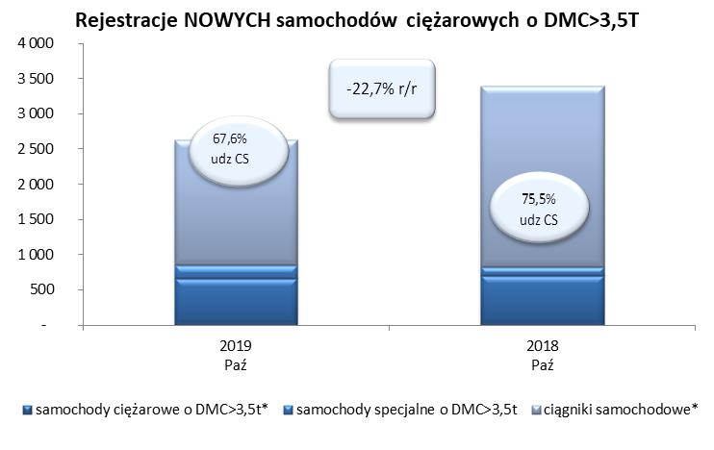
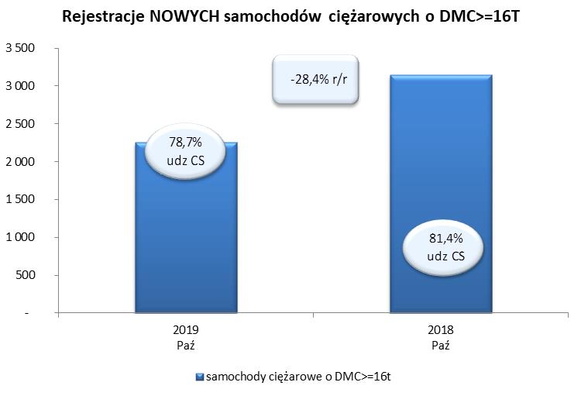
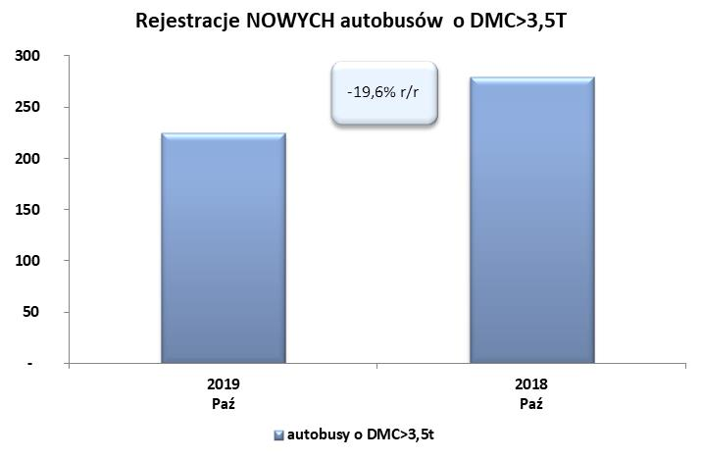
PZPM na podstawie danych CEP (MC) |  |  |  |  |  | 08/11/2019
 |  |  |  |  |  | sztuki
PIERWSZE REJESTRACJE NOWYCH POJAZDÓW UŻYTKOWYCH O DMC>3,5T
 | 2019 Paź | 2018 Paź | % zmiana r/r | 2019 Sty - Paź | 2018 Sty - Paź | % zmiana r/r
SAMOCHODY CIĘŻAROWE - RAZEM | 2,624 | 3,395 | -22.7% | 24,712 | 25,450 | -2.9%
samochody ciężarowe o DMC>3,5t* | 664 | 702 | -5.4% | 5,808 | 5,714 | 1.6%
samochody specjalne o DMC>3,5t | 186 | 131 | 42.0% | 826 | 657 | 25.7%
ciągniki samochodowe* | 1,774 | 2,562 | -30.8% | 18,078 | 19,079 | -5.2%
AUTOBUSY - RAZEM | 225 | 280 | -19.6% | 2,196 | 2,348 | -6.5%
autobusy o DMC>3,5t | 225 | 280 | -19.6% | 2,196 | 2,348 | -6.5%
RAZEM POJAZDY UŻYTKOWE | 2,849 | 3,675 | -22.5% | 26,908 | 27,798 | -3.2%
*/ Nie uwzgledniono rejestracji własnych marek krajowych producentów

